Chinese
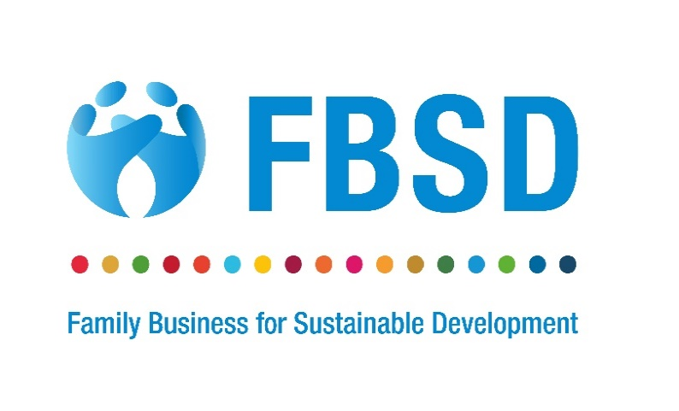
家族企业可持续性指标(SIFB)
经济领域 |  |  |  |  |  | 第1年 | 第2年
A. | A. | 经济领域 | 指标 | 度量 | 相关的可持续发展指标 | 202_/202_ | 202_/202_
1 | A.1 | 收入和/或(净)增加值 | A.1.1 收入 | 根据《国际财务报告准则第15 号——与客户之间的合同产生的收入》（IFRS 15）界定及计量。 | 8.2.1
2 |  |  | A.1.2 增加值 | 收入减去来自外部供应商的外购材料、货物和服务的成本(总增加值)。 | 8.2.1;9.2.1;9.3.1; 9.4.1;9.b .9.b.1 .
3 |  |  | A.1.3 净增加值 | 收入减去从外部供应商购入的材料、货物和服务的成本，再减去有形资产折旧(净增加值)。 | 8.2.1;9.2.1;9.3.1; 9.4.1;9.b9.b.1
4 | A.2 | 支付给政府的款项 | A.2.1 对政府的税款和其他付款 | 已付和应付税项总额(不仅包括所得税，还包括其他征税和税款，如财产税或增值税)，加上已付的相关罚款，加上在给定期间向政府支付的所有特许权使用费、许可证费和其他款项。 | 17.1.2
5 | A.3 | 新投资/支出 | A.3.1 绿色投资 | 报告期内可再生能源(如风能、太阳能)支出总额(绝对值及百分比)。 | 7.b.1
6 |  |  | A.3.2 社区投资 | 于报告期内在目标受益人为企业以外之更广泛社群作出之慈善╱自愿捐款及资金投资(包括资本开支及营运开支)总额(以绝对值计)及以百分比计算。 | 17.17;17.17.1
7 |  |  | A.3.3 研发支出 | 报告实体报告期内研发支出总额(绝对值和百分比)。 | 9.5.1.
8 | A.4 | 当地供应商/采购计划 | A.4.1 当地采购所占份额 | 报告实体在当地供应商处的采购支出比例(基于报告期内开具的发票或作出的承诺)(以百分比表示)及绝对数量。 | 9.3.1.
环境领域
B | B | 环境领域 | 指标 | 度量 | 相关的可持续发展指标
9 | B.1 | 水的可持续利用 | B.1.1 水的回收和再利用 | 报告期内报告实体回收及╱或再利用的总水量(以绝对值及百分比表示)。 | 6.3.1.
10 |  |  | B.1.2 用水效率 | 净增加值除以报告期内用水量，净增加值变动除以两个报告期内用水量变动(其中用水量定义为取水加从第三方收取的总用水量)。 | 6.4.1.
11 |  |  | B.1.3 缺水问题 | 抽取的水，按来源(地面、地面、雨水、废水)细分，并参考用水紧张或缺水地区(表示为总抽取量的百分比)的绝对值和百分比。 | 6.4.2.
12 | B.2 | 废物管理 | B.2.1 废物产生 | 实体每单位净增值废物产生量的变化(以百分比表示)、变化和绝对值。 | 12.5.
13 |  |  | B.2.2 废物再利用、再制造和回收 | 重新利用、再制造和回收的废物总量(绝对值)、百分比和变化。 | 12.5.1.
14 |  |  | B.2.3 有害废物产生 | 给定报告实体报告的废物总量(绝对数量、百分比和变化)，绝对数量的危险废物总量以及处理的危险废物比例。 | 12.4.2.
15 | B.3 | 温室气体排放 | B.3.1 温室气体排放(范围1) | 范围1:以绝对金额、百分比和变化反映的排放贡献。 | 9.4.1, 13.2.2
16 |  |  | B.3.2 温室气体排放(范围2) | 范围2:以绝对金额、百分比和变化反映的排放贡献。 | 9.4.1, 13.2.2
17 | B.4 | 消耗臭氧物质和化学品 | B.4.1 臭氧消耗物质和化学品依赖性 | 臭氧消耗物质(ODS)(散装化学品/以纯物质或以混合物形式存在的物质)总量/净增加值。 | 12.4;12.4.2.
18 | B.5 | 能耗 | B.5.1 可再生能源所占份额 | 报告期内可再生能源消耗占总能源消耗的百分比。 | 7.2.1.
19 |  |  | B.5.2 能源效率 | 单位净增加值能耗。 | 7.3.1.
20 | B.6 | 土地和生物多样性 | B.6.1 生物多样性敏感地区的土地利用 | 在保护区和/或关键生物多样性区内或附近拥有、租赁或管理的场所数量和面积(公顷)。 | 15
社会领域
C | C | 社会领域 | 指标 | 度量 | 相关的可持续发展指标
21 | C.1 | 两性平等 | C.1.1 担任管理职务的女性比例 | 担任管理职位的女性人数占担任管理职位的雇员总数(按人数或FTE计算)。 | 5.5.2.
22 | C.2 | 人力资本 | C.2.1 员工培训时数 | 每个员工每年的平均培训时数(作为每年的培训总时数除以员工总数)，可能按员工类别细分。 | 4.3.1.
23 |  |  | C.2.2 雇员培训支出 | 培训的直接和间接费用(包括培训费、培训设施、培训设备、相关差旅费等费用)每个员工每年金额，可能按雇员类别细分。 | 4.3.1.
24 |  |  | C.2.3 雇员工资和福利 | 雇员劳动力总成本(工资和福利)除以该报告期间的净增加值。 | 8.5.1;10.4.1
25 | C.3 | 雇员健康和安全 | C.3.1 雇员健康和安全支出 | 职业安全及健康相关保险计划的总开支、由本公司直接资助的健康护理活动的总开支，以及报告期内就与职业安全及健康有关的工作环境问题所产生的所有开支；除以同期的净增加值。 | 3.8.；8.8
26 |  |  | C.3.2 工伤事故率 | 受伤总数除以报告期内工人总数。 | 8.8.1.
27 | C.4 | 集体协议覆盖范围 | C.4.1 集体协议涵盖的雇员份额 | 集体协议所涵盖的雇员人数与雇员总数之比(按人数或FTE计算)。 | 8.8.2.
制度领域
D | D | 制度领域 | 指标 | 度量 | 相关的可持续发展指标
28 | D.1 | 公司治理披露[1] | D.1.1 董事会会议及出席情况 | 于报告期内召开的董事会会议次数及于报告期内参加各次董事会会议的董事人数除以于报告期内董事会会议次数。 | 16.6.
29 |  |  | D.1.2 女性董事会成员的比例 | 女性董事占董事会成员总数的比例。 | 5.5.2.
30 |  |  | D.1.3 按年龄范围分列的董事会成员 | 按年龄范围分列的董事会成员人数(例如，30岁以下、30至50岁、50岁以上) | 16.7.1.
31 |  |  | D.1.4 审计委员会会议及出席情况 | 于报告期内召开的董事会会议次数及于报告期内参加各审核委员会会议的审核委员会成员人数 除以审核委员会成员总数乘以报告期内审核委员会会议次数。 | 16.6.
32 |  |  | D.1.5 每个董事会成员的报酬 | 各执行董事及非执行董事之年度薪酬总额(包括基本薪金及浮动薪酬)。 | 16.6.
33 | D.2 | 反腐败做法 | D.2.1 腐败发生率 | 本报告所述期间确认的腐败事件数目。 | 16.5, 16.5.2.
34 |  |  | D.2.2 反腐败管理培训 | 接受反腐败问题培训的管理人员总数和百分比。 | 16.5, 16.5.2.
家族企业领域
E | E | 家族企业领域 | 指标 | 度量 | 相关的可持续发展指标
35 | E.1 | 治理领域 | E.1.1 倡导社会和环境标准 | 贵公司是否与政策制定者和/或利益相关方合作制定或倡导更多地采用环境、社会和管治标准？ 回答:是/否 | 17.17.
36 |  |  | E.1.2 审查社会和环境业绩 | 董事会是否至少每年审查一次公司的社会和环境绩效，以确定公司是否达到社会和环境目标？ 回答:是/否 | 16.6.
37 |  |  | E.1.3 可持续性业绩的透明度 | 是否以报告形式向利益相关方(例如雇员、供应商、客户及拥有人)提供相关综述。 回答:是/否 | 16.6.
38 |  |  | E.1.4 独立董事 | 董事会是否包括独立董事？ 回答:数字和百分比 | 16.7.
39 |  |  | E.1.5 家庭治理 | 是否有家庭章程(参与规则)来确保企业和家庭的长期良好治理？ 回答:是/否 | 16.7.
40 |  |  | E.1.6 负责任的所有权 | 作为一家家族企业，贵公司是否使用资源并提供指导，以促进以发展为导向的政策，并培养下一代成为负责任的所有者。 回答:是/否 | 8.3.-8.8
41 | E.2 | 供应链 | E.2.1 合乎道德的供应链政策 | 贵公司是否有正式书面的供应商行为准则，要求供应商对社会和环境绩效负责？这可能包括关于公平贸易、反奴役、强迫劳动、童工等的政策。 回答:是/否 | 8.7.
42 |  |  | E.2.2 合乎道德的供应链做法 | E.2.1中概述的贵公司可持续采购或采购的材料或产品的估计百分比是多少？
43 | E.3 | 社区影响 | E.3.1 慈善 | 你是否使用家庭基金(例如通过家庭基金会)来支持你经营所在的当地社区。 回答:是/否 如果是，请指出您在哪个或哪些领域提供支持: 基本需求—所有人的粮食、水、能源、住房、卫生、通信、交通、信贷和健康 福祉—所有人的健康、教育、正义和机会平等得到加强 体面工作—为所有人提供安全、具有社会包容性的工作和工作条件 资源安全—通过高效和循环使用来保护自然资源库存 健康的生态系统—为自然和人类维持生态良好的景观和海洋。 气候稳定—将GHG水平限制以将全球升温稳定在2°C以下 其他—请在此处详细说明您的其他活动: | 17.17.
可持续产品和服务(可选)
44 | E.4 | 可持续产品和服务 | E.4.1 创造社会效益 | 贵公司的服务或产品以何种方式使社会受益？ 请为每个选项指明“是”或“否”: 提供基本服务、保健或健康产品，以改善社区的健康和福祉 教育(普通、技术)、知识支持、艺术、文化遗产 改善经济机会或赋予社会经济权力 通过以前无法获得的基础设施进入市场 非营利社会企业的能力建设
45 |  |  | E.4.2 改善客户的环境绩效 | 您的服务或产品以何种方式让您的客户和/或客户能够保护环境或改善其环境绩效。 请为每个选项指明“是”或“否”: 提供可再生能源或比市场替代品(如太阳能电池板制造商、混合动力汽车)更清洁的燃烧能源或由其提供动力 节约资源(例如，水回收系统、节能电器) 减少浪费(例如回收技术/服务) 保护土地、生物多样性和野生动物(例如可持续收获的农产品) 减少或由毒性/危险性较低的物质制成 教育、测量、研究或提供信息以解决环境问题

